界面&功能
聊天系统 |  |  |  |  | 功能规则

 | 功能入口

 | 聊天界面
1
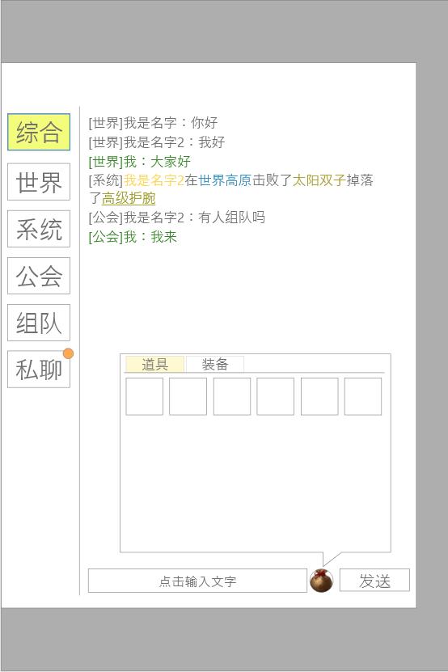
4
 |  | 1、聊天频道 |  |  |  | 1、频道列表
 |  | ▶ | 综合、世界、系统、私聊、行会、组队 |  |  | ▶ | 需要有选中状态，且同时只可选中一个聊天
 |  | ▶ | 有选中状态 |  |  | ▶ | 综合：所有玩家不可在此频道发言，综合频道根据时间戳展示所有频道发言，其余各频道发言相互独立展示
 |  | 2、聊天功能按钮（此部分在允许输入的频道显示，不允许的频道隐藏） |  |  |  | ▶ | 世界：所有玩家都可在此频道发送消息，并实时显示聊天信息
 |  | ▶ | 输入框：点击后可进行输入内容。 |  |  | ▶ | 系统：所有玩家不可在此频道发言，实时显示系统消息
3
 |  | ▶ | 发送按钮：将输入的所有内容发送 |  |  |  | ▶ | 玩家名称（黄）、地点（蓝）、boss名称（绿）、装备（橙+下划线），字体颜色不同
 |  | ▶ | 背包按钮，点击后展开列表 |  |  |  |  | 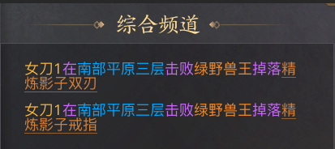
 |  |  | ▶ | 可上下滑动 |  |  | ▶ | 玩家点击带有下划线的装备，可以弹出物品tips
 |  |  | ▶ | 横向格子数最多为6，最少为4，总格子数为120 |  | ▶ | 行会：满足条件的玩家可在此频道发言，并可接收自己同行会的玩家发送的信息
 |  |  | ▶ | 若当前装备在穿戴中，则在道具图标上显示文字：穿戴中 |  |  | ▶ | 需加入行会才可发言
 |  |  |  |  |  |  | ▶ | 如未加入行会发言，提示：您还未加入行会，无法在该频道发言。
 |  | 3、收起按钮 |  |  |  | ▶ | 组队：满足条件的玩家可在此频道发言，并可接受自己同队伍的玩家发送的信息。
 |  | ▶ | 点击空白处可收起聊天框 |  |  |  | ▶ | 需组队才可发言
 |  |  |  |  |  |  | ▶ | 如未组队发言，提示：您还未组队，无法在该频道发言。
 |  | 4.显示信息 |  |  |  | ▶ | 私聊频道
 |  | ▶ | 不同信息需要显示前缀如[世界]，[系统] |  |  |  | ▶ | 缩略显示如右图 | 
 |  | ▶ | 自己发送的信息需要用绿色标识 |  |  |  | ▶ | 如未选择好友，直接发言则提示：需选择好友后才可私聊。
 |  |  |  |  |  |  | ▶ | 详情界面规则见下方私聊界面
2
 |  |  |  |  |  | 2、聊天功能栏

 |  |  |  |  |  | ▶ | 点击背包，弹出弹窗
 |  |  |  |  |  | ▶ | 输入框点击输入文字，有敏感词提示
 | 聊天标示界面 |  |  |  |  | ▶ | 可选择对应的频道发言
 |  |  |  |  |  | ▶ | 点击发送按钮，发送输入框中的内容
 |  |  |  |  |  | ▶ | 若聊天框中无内容，则提示“请输入内容”

 |  |  |  |  |  | 3、收起聊天按钮
 |  |  |  |  |  | ▶ | 点击聊天以外的空白处可收起聊天框

 | 私聊界面
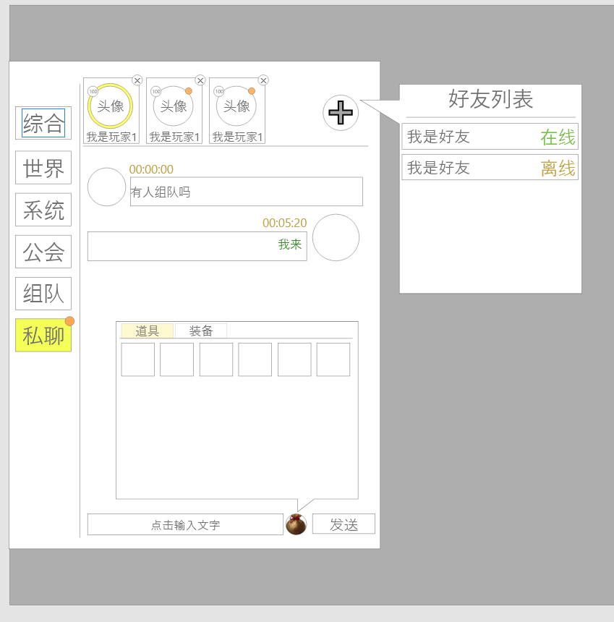
1
 |  | 1、私聊列表
 |  | ▶ | 私聊列表：单次最多显示四个，多的可左右滑动
 |  |  | ▶ | 记录最近进行私聊过的好友信息
 |  |  | ▶ | 需要有选中状态，在有记录时默认选中第一个
 |  |  | ▶ | 若当前无私聊过的好友信息，则显示：当前暂无私聊
 |  |  | ▶ | 具体信息包括：玩家头像，玩家等级，玩家名称，红点，选中效果，删除按钮
 |  |  | ▶ | 点击删除按钮后，与该玩家的私聊信息将被删除，重新拉取对方私聊也不会重新生成
 |  | ▶ | 添加私聊按钮：点击后打开添加列表

 |  | 2.聊天内容
 |  | ▶ | 对方的对话头像在左侧且靠左对其，我的对话头像在右侧且靠右对齐
 |  | ▶ | 具体信息包括：玩家头像，发送时间，发送内容

3
 |  | 3、添加列表
 |  | ▶ | 列表显示当前自身拥有的所有好友
 |  | ▶ | 显示顺序按照在线＞不在线，然后按照字母顺序排序
2
 |  | ▶ | 选中对应玩家后，在私聊列表中就会添加对方，且选中后默认切换至选择对方。

 |  | 2、好友列表
 |  | ▶ | 若最近有私聊好友，则显示列表
 |  | ▶ | 最大显示5条好友信息，按照时间从上到下排序
 |  | ▶ | 可进行上下滑动

参考界面
参考图

 | 参考游戏—37王者之心2

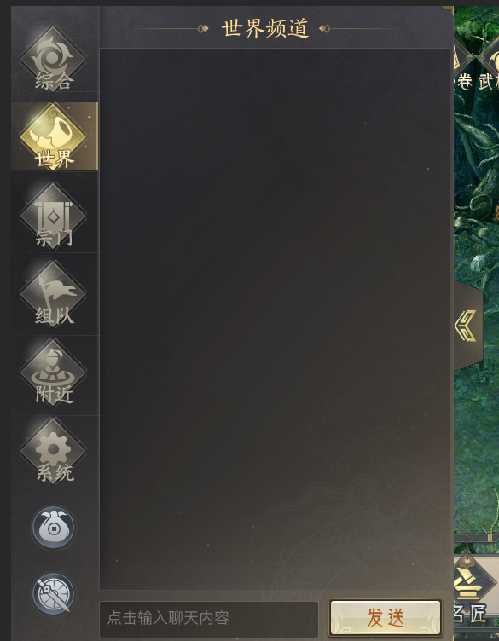
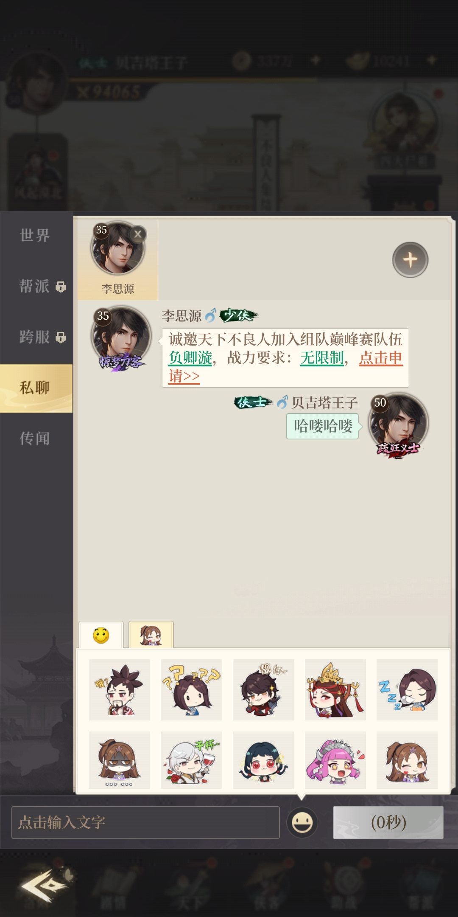

 |  | 圣装主界面

